UPA CABO
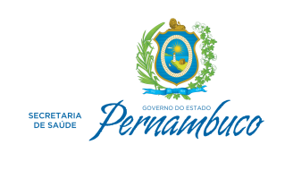

Secretaria Executiva de Administração e Finanças - SEAF
Assessoria Secretaria Executiva de Adminitração e Finanças

Repasses às Organizações Sociais de Saúde ( Últimos 6 meses)
Destinatário | Natureza | Mês Repasse | Valor
UPA BARRA DE JANGADA | Contratos Gestão - UPAs | abril | 1,197,212.26
UPA BARRA DE JANGADA | Contratos Gestão - UPAs | maio | 1,197,212.26
UPA BARRA DE JANGADA | Contratos Gestão - UPAs | junho | 1,197,212.26
UPA BARRA DE JANGADA | Contratos Gestão - UPAs | julho | 1,197,212.26
UPA BARRA DE JANGADA | Contratos Gestão - UPAs | agosto | 1,197,212.26
UPA BARRA DE JANGADA | Contratos Gestão - UPAs | setembro | 1,197,211.44
UPA BARRA DE JANGADA | Contratos Gestão - UPAs | outubro | 1,197,212.26
UPA BARRA DE JANGADA | Contratos Gestão - UPAs | novembro | 500,000.00
UPA BARRA DE JANGADA | Contratos Gestão - UPAs | dezembro | 1,788,284.85
 |  | Total | 10,668,769.85

